关系图
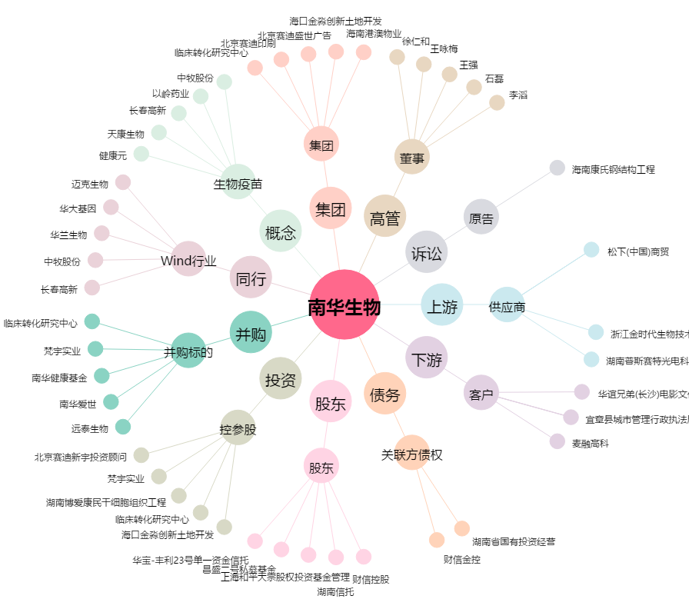
南华生物[000504.SZ] - 关系概览图

